Обложка
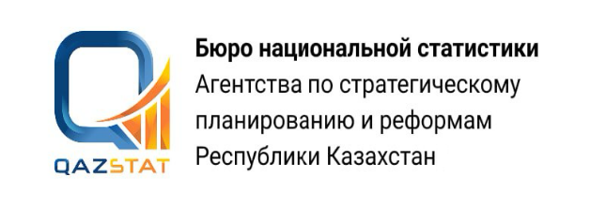

Дата опубликования: 13.08.2026
Дата следующего опубликования: 12.11.2026

Основные индикаторы рынка труда в Западно-Казахстанской области

ІІ квартал 2026 года

Серия 14. Статистика труда и занятости

